Sheet1
 | Total Geral | Total de Urbana | Urbana |  |  |  | Total de Rural | Rural
Localidade da Escola |  |  | Federal | Estadual | Municipal | Privada |  | Federal | Estadual | Municipal | Privada
Brasil | 47,382,074 | 42,035,129 | 331,492 | 13,941,002 | 18,855,595 | 8,907,040 | 5,346,945 | 49,113 | 820,393 | 4,384,433 | 93,006
Centro-Oeste | 3,642,951 | 3,408,128 | 27,385 | 1,384,982 | 1,330,047 | 665,714 | 234,823 | 6,536 | 93,019 | 130,552 | 4,716
Nordeste | 13,767,582 | 10,817,367 | 110,036 | 2,748,625 | 5,656,575 | 2,302,131 | 2,950,215 | 18,566 | 235,828 | 2,647,255 | 48,566
Norte | 4,812,754 | 3,639,096 | 37,754 | 1,410,663 | 1,745,229 | 445,450 | 1,173,658 | 3,979 | 222,252 | 940,916 | 6,511
Sudeste | 18,717,083 | 18,106,478 | 101,944 | 6,246,526 | 7,456,103 | 4,301,905 | 610,605 | 14,123 | 148,577 | 420,221 | 27,684
Sul | 6,441,704 | 6,064,060 | 54,373 | 2,150,206 | 2,667,641 | 1,191,840 | 377,644 | 5,909 | 120,717 | 245,489 | 5,529

Localização |  |  |  |  |  |  |  |  |  |  |  | Dependência Administrativa

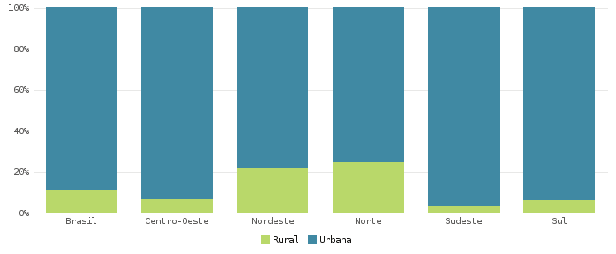 |  |  |  |  |  |  |  |  |  |  |  | 